Übung
Übung - Bestellungstabelle mit Zellen-Namen
- Spalten F, G, H durch Formeln berechnen
- Kein $-Zeichen verwenden, nur Namen
Prozentual Umsatzsteuer | Datum Bestellung | Menge | Einheitspreis Netto | Gesamtpreis Netto | Umsatzsteuer 19% | Gesamtpreis Brutto
19% | 2018-10-08 | 115 | 7.08 € | 814.20 € | 154.70 € | 968.90 €
 | 2019-03-26 | 120 | 6.06 € | 727.20 € | 138.17 € | 865.37 €
 | 2018-09-28 | 34 | 5.75 € | 195.50 € | 37.15 € | 232.65 €
 | 2018-09-06 | 39 | 14.44 € | 563.16 € | 107.00 € | 670.16 €
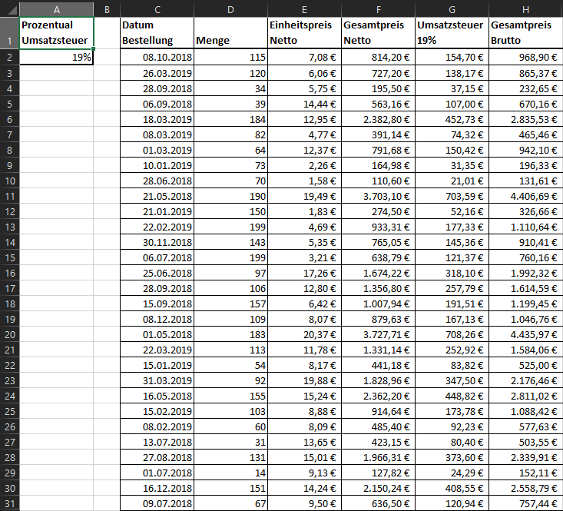
 | 2019-03-18 | 184 | 12.95 € | 2,382.80 € | 452.73 € | 2,835.53 €
 | 2019-03-08 | 82 | 4.77 € | 391.14 € | 74.32 € | 465.46 €
 | 2019-03-01 | 64 | 12.37 € | 791.68 € | 150.42 € | 942.10 €
 | 2019-01-10 | 73 | 2.26 € | 164.98 € | 31.35 € | 196.33 €
 | 2018-06-28 | 70 | 1.58 € | 110.60 € | 21.01 € | 131.61 €
 | 2018-05-21 | 190 | 19.49 € | 3,703.10 € | 703.59 € | 4,406.69 €
 | 2019-01-21 | 150 | 1.83 € | 274.50 € | 52.16 € | 326.66 €
 | 2019-02-22 | 199 | 4.69 € | 933.31 € | 177.33 € | 1,110.64 €
 | 2018-11-30 | 143 | 5.35 € | 765.05 € | 145.36 € | 910.41 €
 | 2018-07-06 | 199 | 3.21 € | 638.79 € | 121.37 € | 760.16 €
 | 2018-06-25 | 97 | 17.26 € | 1,674.22 € | 318.10 € | 1,992.32 €
 | 2018-09-28 | 106 | 12.80 € | 1,356.80 € | 257.79 € | 1,614.59 €
 | 2018-09-15 | 157 | 6.42 € | 1,007.94 € | 191.51 € | 1,199.45 €
 | 2018-12-08 | 109 | 8.07 € | 879.63 € | 167.13 € | 1,046.76 €
 | 2018-05-01 | 183 | 20.37 € | 3,727.71 € | 708.26 € | 4,435.97 €
 | 2019-03-22 | 113 | 11.78 € | 1,331.14 € | 252.92 € | 1,584.06 €
 | 2019-01-15 | 54 | 8.17 € | 441.18 € | 83.82 € | 525.00 €
 | 2019-03-31 | 92 | 19.88 € | 1,828.96 € | 347.50 € | 2,176.46 €
 | 2018-05-16 | 155 | 15.24 € | 2,362.20 € | 448.82 € | 2,811.02 €
 | 2019-02-15 | 103 | 8.88 € | 914.64 € | 173.78 € | 1,088.42 €
 | 2019-02-08 | 60 | 8.09 € | 485.40 € | 92.23 € | 577.63 €
 | 2018-07-13 | 31 | 13.65 € | 423.15 € | 80.40 € | 503.55 €
 | 2018-08-27 | 131 | 15.01 € | 1,966.31 € | 373.60 € | 2,339.91 €
 | 2018-07-01 | 14 | 9.13 € | 127.82 € | 24.29 € | 152.11 €
 | 2018-12-16 | 151 | 14.24 € | 2,150.24 € | 408.55 € | 2,558.79 €
 | 2018-07-09 | 67 | 9.50 € | 636.50 € | 120.94 € | 757.44 €

Bonus
Bonus-Übung
- Multiplikationstabelle wie in der $-Zeichen-Übung
- Formel in B2 schreiben und auf B2:M13 kopieren
- Kein $-Zeichen verwenden
 | 1 | 2 | 3 | 4 | 5 | 6 | 7 | 8 | 9 | 10 | 11 | 12
1 | 1 | 2 | 3 | 4 | 5 | 6 | 7 | 8 | 9 | 10 | 11 | 12
2 | 2 | 4 | 6 | 8 | 10 | 12 | 14 | 16 | 18 | 20 | 22 | 24
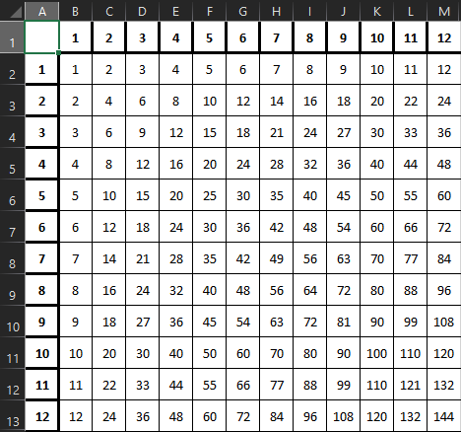
3 | 3 | 6 | 9 | 12 | 15 | 18 | 21 | 24 | 27 | 30 | 33 | 36
4 | 4 | 8 | 12 | 16 | 20 | 24 | 28 | 32 | 36 | 40 | 44 | 48
5 | 5 | 10 | 15 | 20 | 25 | 30 | 35 | 40 | 45 | 50 | 55 | 60
6 | 6 | 12 | 18 | 24 | 30 | 36 | 42 | 48 | 54 | 60 | 66 | 72
7 | 7 | 14 | 21 | 28 | 35 | 42 | 49 | 56 | 63 | 70 | 77 | 84
8 | 8 | 16 | 24 | 32 | 40 | 48 | 56 | 64 | 72 | 80 | 88 | 96
9 | 9 | 18 | 27 | 36 | 45 | 54 | 63 | 72 | 81 | 90 | 99 | 108
10 | 10 | 20 | 30 | 40 | 50 | 60 | 70 | 80 | 90 | 100 | 110 | 120
11 | 11 | 22 | 33 | 44 | 55 | 66 | 77 | 88 | 99 | 110 | 121 | 132
12 | 12 | 24 | 36 | 48 | 60 | 72 | 84 | 96 | 108 | 120 | 132 | 144

